3定位、基准
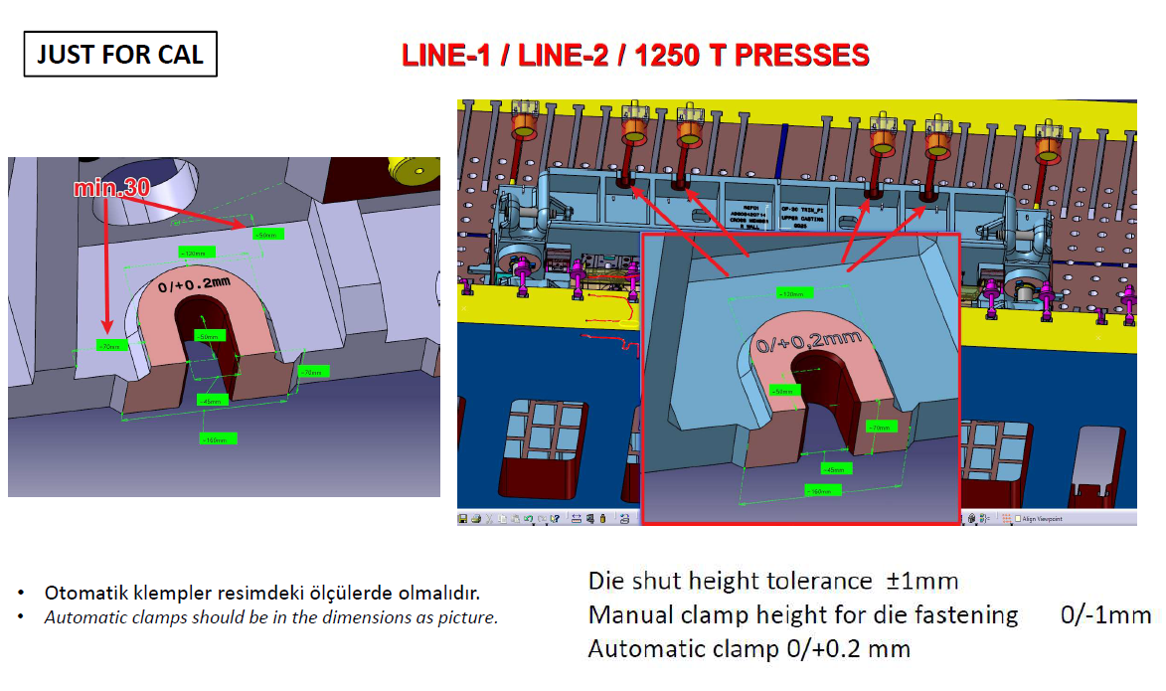
项目 | 说明 | 返回
模具寿命 | 模具寿命：30万冲次/年(实际年产量2万）
模具闭合高度公差 | 模闭合高度按照报价清单执行，公差（-5，5）

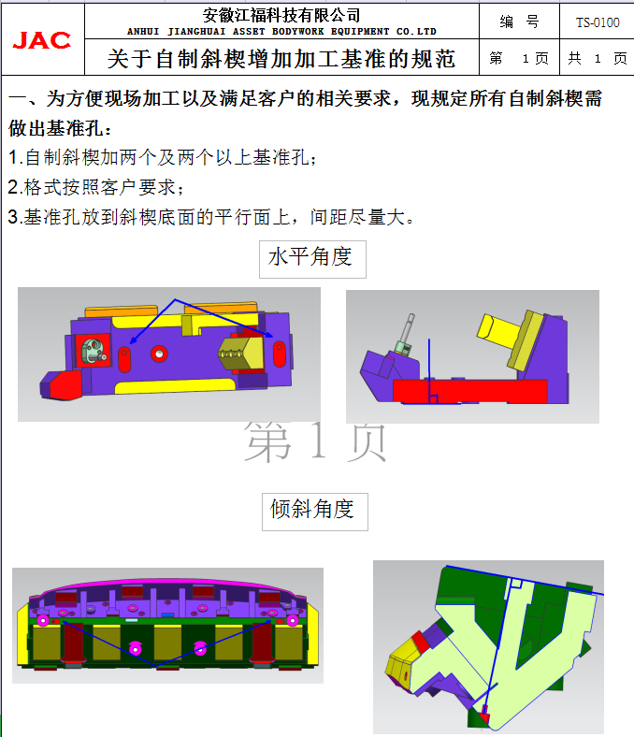
模具基准 | 基准孔：
 | （ ）需要 （ ）不需要
 | 数量
 | （ ）3个,前侧1个，左右各1个。
 | 基准孔所在部件:拉延凸模上页需要设计，所有自制斜楔铸件需要设计2处，方向与斜楔底面平行，见右图
 | （ ）下模 （ ）上模 （ ）压料板/压板圈 （ ）凸模 （ ）其它大型铸件
 | 基准孔尺寸 （Ø10H7*20深）
 | 加工基准孔优先设置在模具中心，如果需要偏心，必须按50的倍数偏移
 | 压料板、模仁特殊情况加工面可设计成长腰形，Ø40*60
 | 见3D实体,
 | 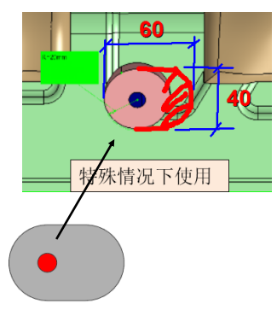 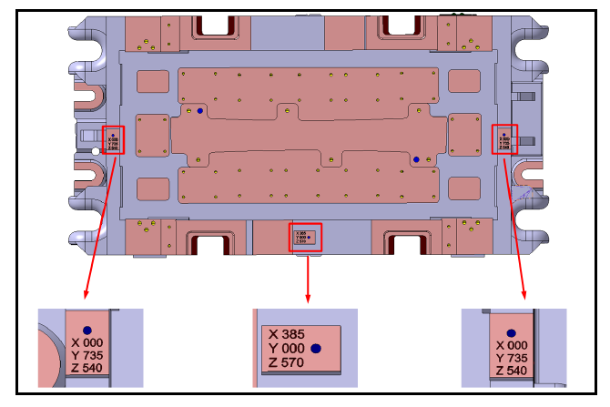 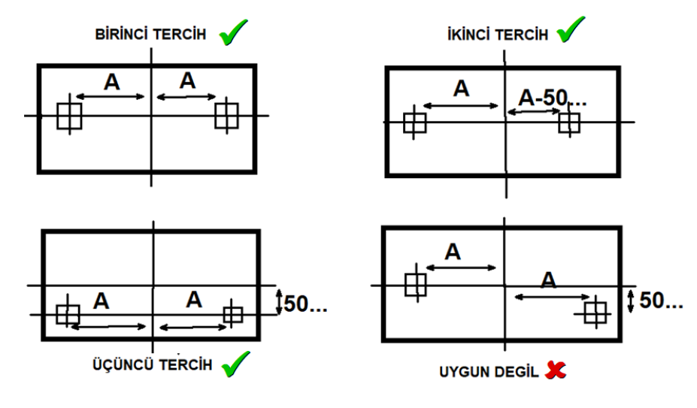 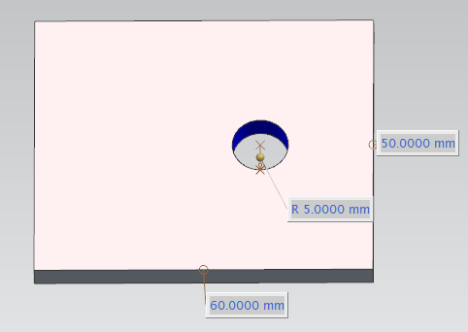

 | 基准面
 | （ ）需要 （ ）不需要
 | 数量：上下模的前侧和左侧各2个，上模压板槽感应面可以充当粗基准

 | 基准面所在部件
 | （ ）下模 （ ）上模 （ ）压料板/压板圈
 | 基准面凸台尺寸(60*40*5)

模具定位 | 定位方式：
 | ( )键槽
 | 主线SHPH27前4台机床无键槽,键槽仅用于加工尺寸：长*宽*高（W28*L100*H25） ，见机床中3D实体
 | 主线SHPH27最后一台JC5-1200T机床有键槽,尺寸：长*宽*高（W30*L100*H25） ，见机床中3D实体
 | 副线LINE1-2000T机床有键槽,尺寸：长*宽*高（W32*L100*H25） ，见机床中3D实体
 | 副线LINE1-1000T/1600T机床有键槽,尺寸：长*宽*高（W30*L100*H25） ，见机床中3D实体
 | 注意：兼顾副线L1线时，模具不设计L1线键槽，仅设计加工键槽，模具定位用机床定位销
 | 键槽宽度公差为（0,+0.2）
 | 退刀槽直径40深40
 | 适用范围：上模座，下模座
 | 数量：4处
 | 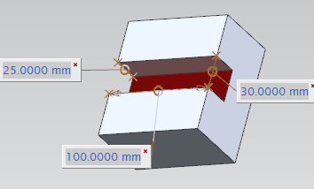 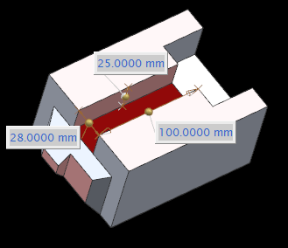

 | 快速定位：实体在机台实体中,快速定位位置要设计窥视孔，窥视孔150*150
 | 适用机台：SHPH27/LINE1/1600T，其中SHPH27最后一台JC5-1200T/1600T 可以用顶杆孔作为快速定位孔
 | 最小避让高度150mm
 | 位置：模具前侧和后侧各2个
 | 形式:左侧圆形，右侧长腰形
 | 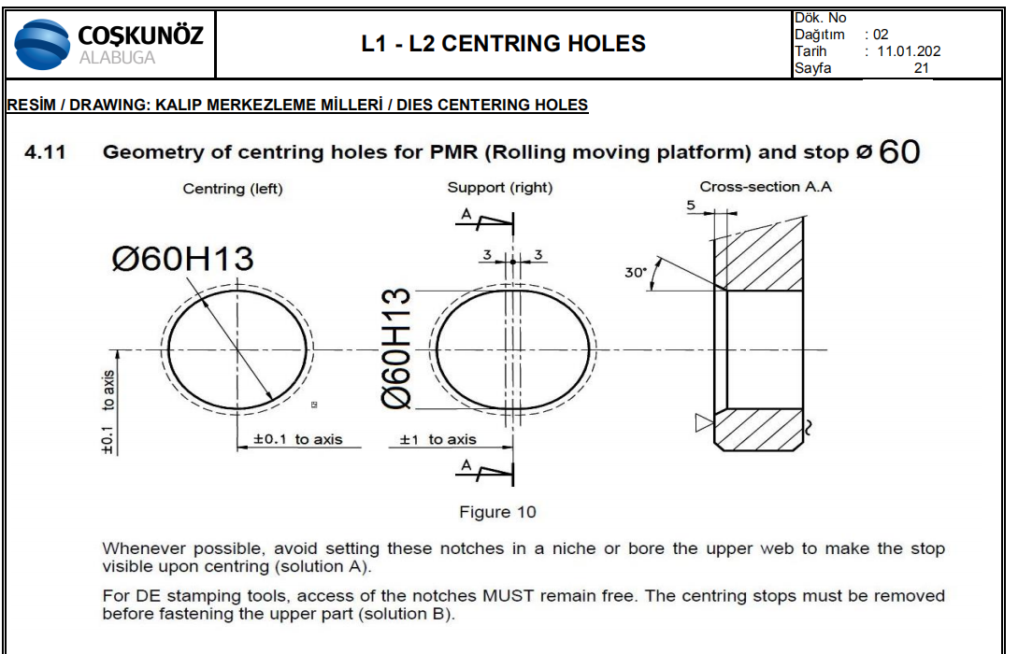 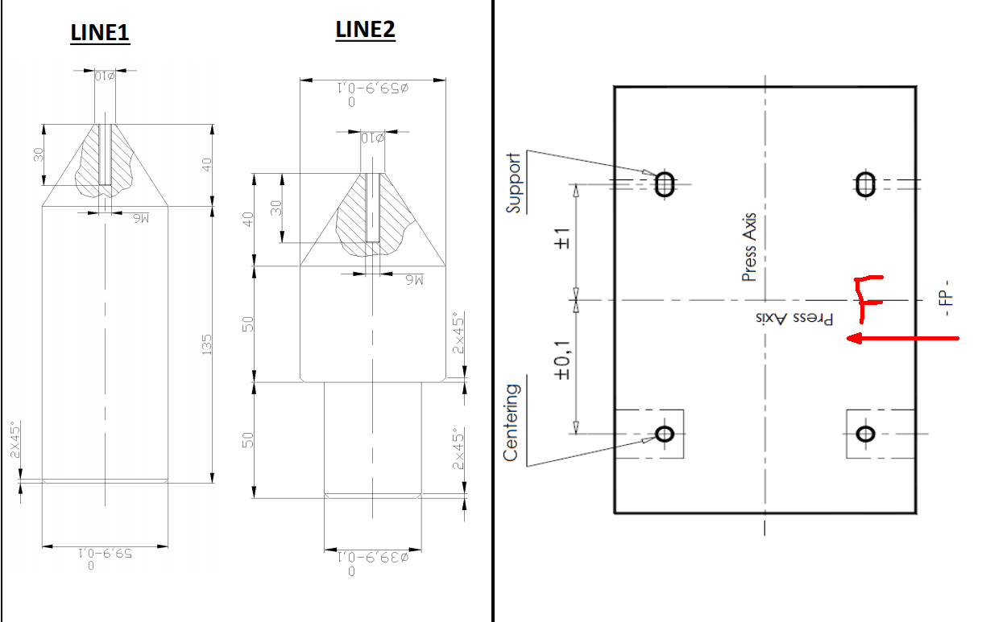

中心标记 | 中心标记形式：如下图所示，见机床3D实体
 | 位置：模具中心线上，上下模的前后左右侧

特殊要求 | 原则上肋条不要设计在机台键槽上，如果肋条在压机键槽上时要注意局部结构，L≥10mm
 | 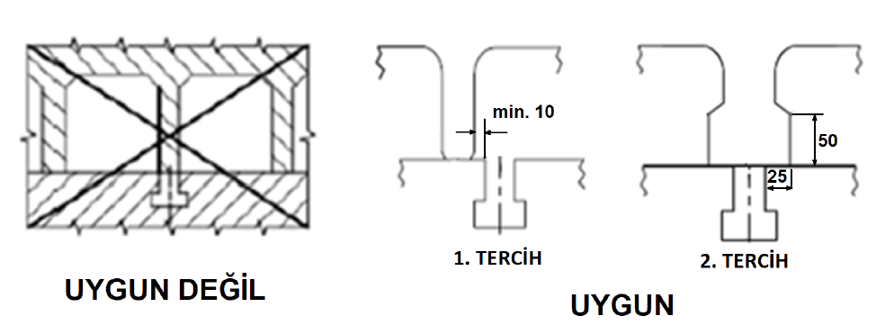

零贴 | 板件上零贴面所有模具下模型面都要保留，型面要比零贴面单边20mm，上模不需要。
 | 